支付宝准入申诉
支付宝准入申诉材料检查清单
材料类别 | 材料明细 | 提供情况 | 无法提供原因说明 | 支付宝申诉要求
基本信息 | 公司名称 |  |  | 填写公司名称
 | 营业执照号 |  |  | 填写营业执照号
 | 法人身份证号 |  |  | 填写法人身份证号
 | 收款银行卡号 |  |  | 填写收款银行卡号
验证信息 | 商户法人手持营业执照 | 注意：右边照片仅为示例，申诉材料不要直接在表格内插入，请统一整理在文件夹内并打包发送 |  | 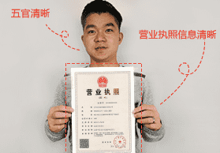
 | 商户法人手持身份证原件 | 注意：右边照片仅为示例，申诉材料不要直接在表格内插入，请统一整理在文件夹内并打包发送 |  | 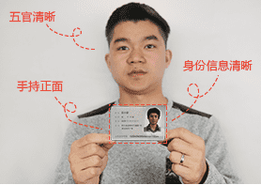
 | 商户法人手持附有当日日期的凭证 | 注意：右边照片仅为示例，申诉材料不要直接在表格内插入，请统一整理在文件夹内并打包发送 |  | 